Estadísticas
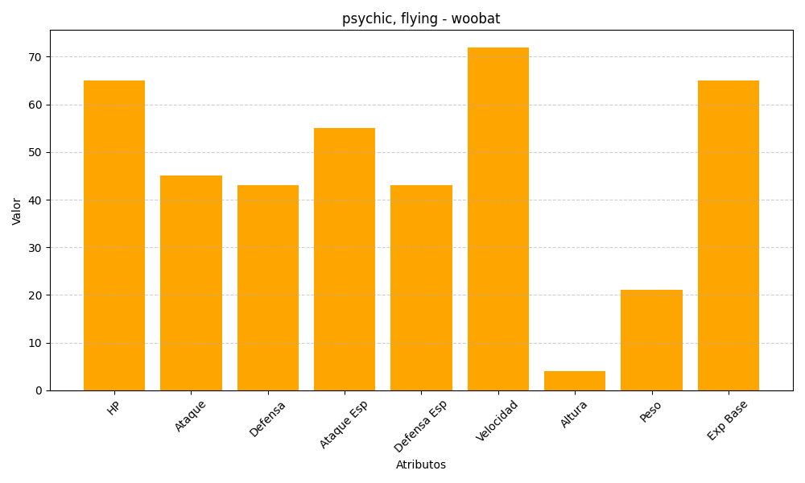
ID | Nombre | Tipo | HP | Ataque | Defensa | Ataque Especial | Defensa Especial | Velocidad | Altura | Peso | Experiencia Base
527 | woobat | psychic, flying | 65 | 45 | 43 | 55 | 43 | 72 | 4 | 21 | 65

